Worksheet
 |  |  |  |  | 8 (812) 565 05 34 |  |  | sales@miniworks.ru
 |  |  |  |  | Балашиха |  |  | отдел продаж
 |  |  | Адрес |  |  |  |  | Режим работы
 |  |  | Балашиха |  |  |  |  | Пн – Пт: с 8:00 до 18:00
ILR40x15
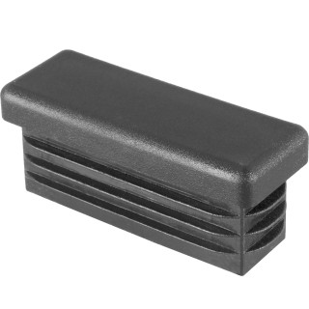 |  | 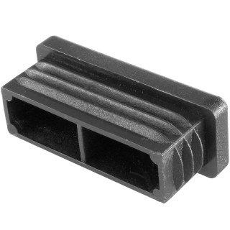 |  | 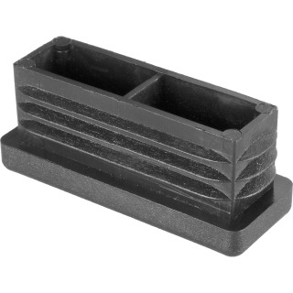
Артикул |  | Цвет |  | от 10000 | от 5000 | от 1000 | от 500 | от 100 | розница | Наличие на 27.08.2026
ILR40x15 |  | черный |  | 16.60р. | 17.90р. | 19.20р. | 23.20р. | 26.00р. | 35.00р. | 15898
ILR40x15-BIANCO |  | белый |  | 19.92р. | 21.48р. | 23.04р. | 27.84р. | 31.20р. | 42.00р. | 10000
ILR40x15-GRIGIO |  | серый |  | 19.92р. | 21.48р. | 23.04р. | 27.84р. | 31.20р. | 42.00р. | 10000
 | Все цены указаны в рублях и включают в себя НДС. Все цены указаны при условии 100% предоплаты и действительны в течение 5 дней. Все цены указаны при условии самовывоза продукции со склада в г. Балашиха (для иногородних клиентов доставка до склада ТК в г. Балашиха бесплатна). Все цены указаны за стандартный цвет для каждого вида изделия (изменение цвета на любой из предлагаемой палитры +20% к стоимости, изменение цвета на любой по системе RAL +50% к стоимости). О возможных сроках поставки заказного товара, необходимо уточнять заранее

